1回戦
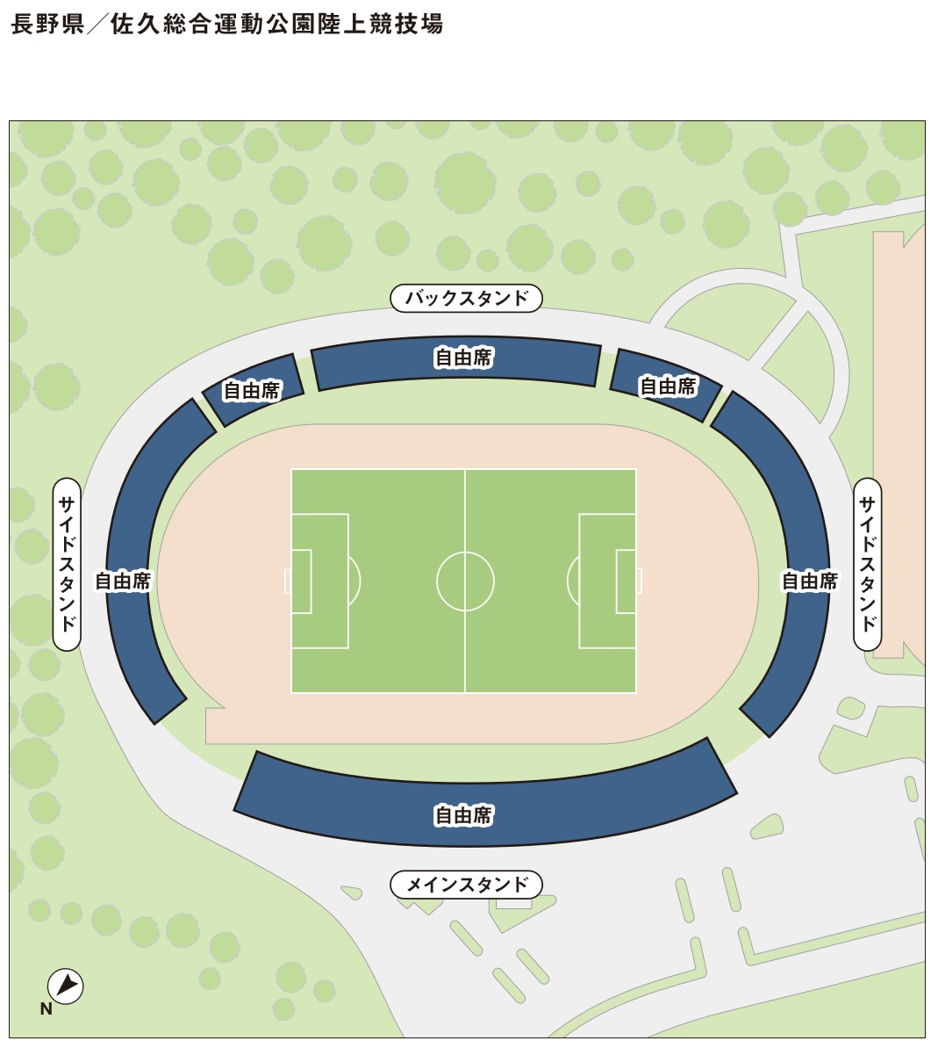
天皇杯JFA第99回全日本サッカー選手権大会１回戦
登録チーム用前売り入場券申込用紙

 | 2019年5月26日（日） 長野県代表 VS 新潟県代表 会場：佐久総合運動公園陸上競技場

【お申込方法】
1. 長野県サッカー協会事務局へFAXでお申し込みください
2. チケット代金＋送料500円（宅配便をご希望の場合）をお振り込みください。
 | 八十二銀行 松本営業部 （普）1299555 一般社団法人長野県サッカー協会 |  |  |  |  | ※振り込み手数料はご負担ください。
3. 入金確認後チケットを宅配便でお送りします。（またはお渡しします）

申込先FAX 0263-87-8587 お申し込み・ご入金締切日：5月15日（水）15:00必着

チーム名
 |  | チーム登録番号
お振込名義人（カナ）
お申込者氏名
送付先ご住所 |  | 〒
ご連絡先（携帯等日中のご連絡先） |  | ※ 必ずご記入ください ― ―
 |  |  |  |  |  | ＊太枠内はすべてご記入下さい。
長野県代表 VS 新潟県代表 |  | 2019年5月26日（日） |  | 会場：佐久総合運動公園陸上競技場
席 種 |  | 区 分 | 登録チーム 前売価格 | 一般前売価格 （当日） | 申込枚数 ※ | 金 額
 | 全席自由席 | 一般 | 800 | 1,000 （1,500） |  | 0
 |  | 高校性 | 500 | 800 （1,000） |  | 0
 |  | 小中学生 | 300 | 500 （800） |  | 0
 | チケット合計 |  |  |  | 0 | 0
※ 申込枚数（合計）は長野県サッカー協会に登録しているチームに所属している 選手・監督・コーチ・所属審判員の合計人数が上限となります。

合計
チケットの受渡し方法 （どちらかに○をしてください） |  | ①.宅配便送付を希望 |  | 送 料 |  | 500
 |  | ②.協会事務局で受取を希望 (5/17～21の土・日を除く平日10:00～16:00までに受け取りが可能な方） |  | 受取希望日 |  | 月 日
入 金 合 計 （発送をご希望される方は500円を足してください）
※ 座席を必要とする場合を除き、大人の有料入場者１名につき小学生未満の幼児１名は無料です。
※ チケットの発送は入金確認後5月17日（金）から順次発送予定。
※ 一度ご購入されたチケットの返券はできませんのでご了承下さい。

